afwerking bodemlus
Excel-formulier voor geothermische boringen: detailinfo

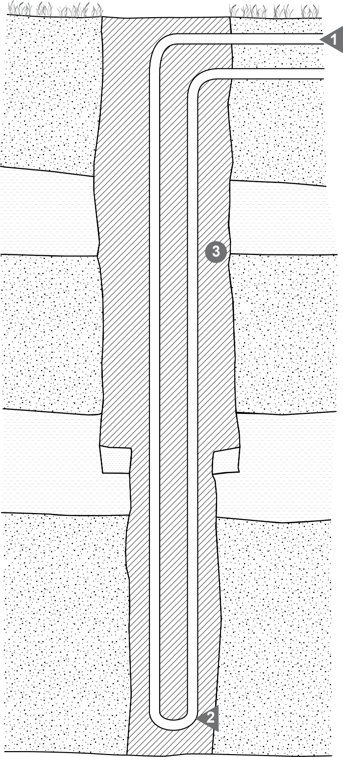
 | opbouw bodemlus
 | 1 | type lus:
 |  | diameter lus: | mm
 | 2 | inbouwdiepte bodemlus: | m-mv

 | aanvulling annulaire ruimte
 | 3 | aanvulling van: | m-mv tot | m-mv
 |  | aard:

 |  | grouthoeveelheid: | kg
 |  | doorlatendheid (k): | m/s

 | Opmerking:

